Chi tiết địa chất
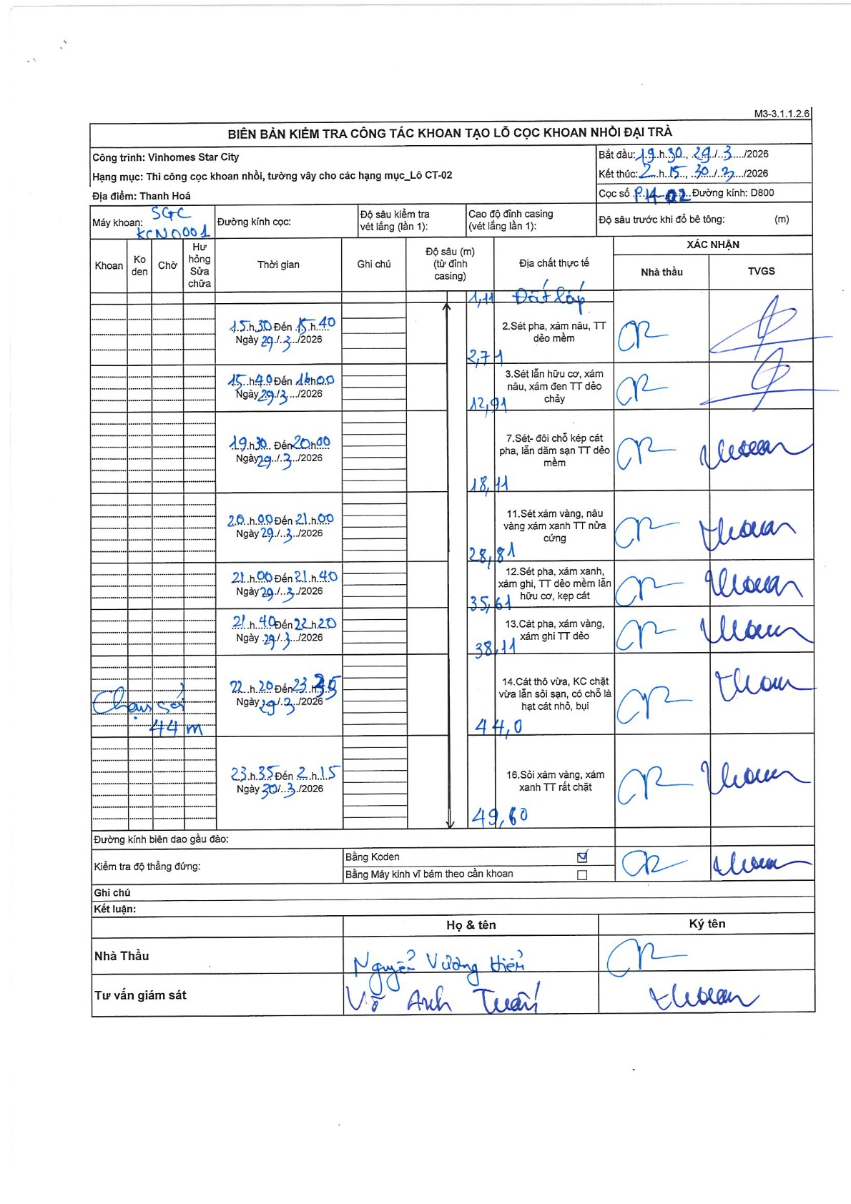
Dự án | Star City Thanh Hóa
Hạng mục | Thi công cọc khoan nhồi, tường vây cho các hạng mục_Lô CT-02
Tên bộ phận | Thi công cọc khoan nhồi
Số hiệu cọc | P14-2
Tên Máy khoan | SGC-KCN0001
Đường kính | D800
Bắt đầu thi công | 09:30 29/03/2026
Kết thúc thi công | 02:15 30/03/2026

Địa chất TT | Đường kính | Mô tả lớp thiết kế | Từ (h) | Đến (h) | Cao độ từ | Cao độ đến | T.Gian (h) | Dài (m) | V (m/h) | Ghi chú
Đất lấp | D800 | Đất lấp | 15:30 29/03/2026 | 15:40 29/03/2026 | -1.11 | -2.71 | 0.17 | 1.6 | 9.6
2 | D800 | Sét pha, xám nâu, TT dẻo mềm | 15:40 29/03/2026 | 18:00 29/03/2026 | -2.71 | -12.91 | 2.33 | 10.2 | 4.37
3 | D800 | Sét lẫn hữu cơ, xám nâu, xám đen TT dẻo chảy | 19:30 29/03/2026 | 20:00 29/03/2026 | -12.91 | -18.11 | 0.5 | 5.2 | 10.4
4 | D800 | Sét- đôi chỗ kép cát pha, lẫn dăm sạn TT dẻo mềm | 20:00 29/03/2026 | 21:00 29/03/2026 | -18.11 | -28.81 | 1 | 10.7 | 10.7
5 | D800 | Sét xám vàng, nâu vàng xám xanh TT nửa cứng | 21:00 29/03/2026 | 21:40 29/03/2026 | -28.81 | -35.61 | 0.67 | 6.8 | 10.2
6 | D800 | Sét pha, xám xanh, xám ghi, TT dẻo mềm lẫn hữu cơ, kẹp cát | 21:40 29/03/2026 | 22:20 29/03/2026 | -35.61 | -38.11 | 0.67 | 2.5 | 3.75
7 | D800 | Cát pha, xám vàng, xám ghi TT dẻo | 22:20 29/03/2026 | 23:35 29/03/2026 | -38.11 | -44 | 1.25 | 5.89 | 4.71
8 | D800 | Cát thô vừa, KC chặt vừa lẫn sỏi sạn, có chỗ là hạt cát nhỏ, bụi; Sỏi xám vàng, xám xanh TT rất chặt | 23:35 29/03/2026 | 02:15 30/03/2026 | -44 | -49.6 | 2.67 | 5.6 | 2.1

ẢNH BIÊN BẢN GỐC

